概要
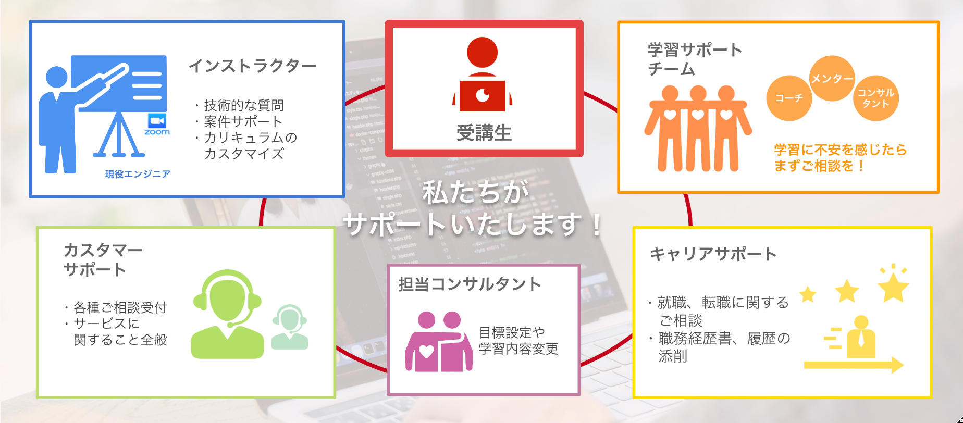
はじめに
SAMURAI ENGINEERへのご入学おめでとうございます🎉
このカリキュラムシートは、目標設定、レッスンの進捗や教材を管理していくためのものです。
まずはレッスン開始前に、どのような準備や確認が必要か、下記の✅チェックリストを進めていきましょう！

ご不明点がございましたら、お気軽にSAMURAI ENGINEERカスタマーサポートへお問い合わせください😊
◼や青色の部分はURLが添付されておりますので、クリックしていただき詳細のご確認をお願いいたします。

1. 入学後、初回レッスン前までに実施すること |  |  |  | 💡サービスに関するよくあるお問い合わせは、こちらのFAQをご確認ください💡
チェック | 内容 |  | 対象者 | 詳細
TRUE | ★レッスン受講前までにやるべき10のこと （資料URL） |  | 全員 | カリキュラムを受け取ったら、こちらの資料を見ながら準備を進めましょう！
TRUE | ★プログラミング学習の取り組み方の確認 |  | 全員 | プログラミング学習はエラーが続出するため「検索力」と「質問力」が鍵になります！ ・検索力について https://www.sejuku.net/blog/879 ・質問力について https://www.sejuku.net/blog/118751

2. 初回レッスンまでの宿題
チェック | URL | 内容 | 対象者 | 詳細
TRUE | − | 本カリキュラム：5. 目標設定の記入 | 全員 | レッスンを開始する前に、プログラミングを学習する目的・卒業するまでの目標を明確にしておきましょう。
TRUE | − | 本カリキュラム：6. 週間スケジュールの記入 | 全員 | 1週間あたりの学習時間を把握するため、週間スケジュールの記入を行いましょう。 「学習時間の確保が難しくなった」「学習がなかなか進まない」などお困りごとがございましたら、お気軽に担当のインストラクターやカスタマーサポートへご相談ください。
TRUE | − | 本カリキュラム：7. 習慣管理の記入 | 全員 | 学習効率・効果を最大化するため、習慣を管理していただくシートになります。考えられる範囲で身につけたいこと・改善したい習慣を書き出してみましょう。
FALSE | − | 本カリキュラム：8. 作りたいサービス企画の記入 | ・Webエンジニア転職コース ・AIアプリコース ・教養コース（WordPress/PHP/Ruby) | 事前に参考にしたいサイト・アプリを書き出しておくと、ポートフォリオ・アプリケーション開発の際のアイディアに活用いただけます。
TRUE | ■ | タイピングスキルの習得 タイピング練習サービス：e-typing | 全員 | プログラミング学習を始める前にタイピングスキルを習得しておくと、より効率よく学習を進められます。 初回レッスンスタートまでに「A-」を目指しましょう！
TRUE | ■ | 【FAQ】SAMURAI ENGINEERの概要や使い方を理解しよう 読了 | 全員 | SAMURAI ENGINEERに関するサービス、侍テラコヤの使い方が詳しく書かれています。是非一度読んでいただき、侍テラコヤを一通り使ってみましょう！
TRUE | ■ | 【侍テラコヤ教材】ITリテラシーを身につけ学習を効率的に進めよう 読了 | 全員 | プログラミングに必要なITに関する教養を身につけていただける教材です。
TRUE | ■ | 【侍テラコヤ教材】プログラミングの前提知識を身につけ学習を効率的に進めよう 読了 | 全員 | プログラミング学習を始める前に知っておきたいことが記載されています。特にプログラミング未経験の方に参考になる教材ですので、レッスンを始める前に読んでみてください！

初回レッスン前の最終チェックをお願いいたします！
チェック | URL | 内容 | 対象者 | 詳細
TRUE | ■ | 入学後ガイダンスを受講した（要予約） | 全員 | 【SAMURAIガイドブック】レッスン受講前までにやるべき10のこと １．入学後ガイダンスに参加もしくは資料を読みましょう
TRUE | ■ | 侍テラコヤ（LMS）へログインした | 全員 | 【SAMURAIガイドブック】レッスン受講前までにやるべき10のこと ３ーa．侍テラコヤアカウント発行メールが届いているか確認し、ログインをしましょう
TRUE | ■ | 担当インストラクターと初回レッスンの日程調整をした | 全員 | 【SAMURAIガイドブック】レッスン受講前までにやるべき10のこと ３ーb．担当インストラクターからのメッセージに返信をしましょう
TRUE | ■ | Zoomアプリのインストールと事前準備をした | 全員 | 【SAMURAIガイドブック】レッスン受講前までにやるべき10のこと ４．Zoomのアプリをインストールしましょう
TRUE | 上記 記載 あり | 初回レッスンまでの宿題を終わらせた | 全員 | 【SAMURAIガイドブック】レッスン受講前までにやるべき10のこと ５．カリキュラムの「概要」シートを確認し宿題を進めましょう
TRUE | ■ | 侍テラコヤ（LMS）の機能を一通り確認した | 全員 | 【SAMURAIガイドブック】レッスン受講前までにやるべき10のこと ９．侍テラコヤの使い方を確認しましょう
TRUE | ■ | 本カリキュラム：1.カリキュラムに「初回レッスン日」と「週数」を記入した | 全員 | カリキュラムの教材について、着手予定日と完了予定日を確認し、スケジュールを把握しましょう。

3. 毎週やること
チェック | URL | 内容 | 対象者 | 詳細
TRUE | ■ | 自己学習の報告・連絡・相談 （毎レッスン） | 全員 | レッスンの前日の23:59までに宿題の進捗とレッスンで聞きたいことを記入してインストラクターへ提出してください。
TRUE | ■ | 初月レッスンヒアリングフォーム （初回〜4回目まで提出） | 全員 | レッスンお疲れさまでした！ レッスンはいかがでしたか？ぜひ、レッスン後「レッスンヒアリングフォーム」を提出しましょう！ レッスンの満足度や、今後カリキュラムを進めていく上で不安に感じている等、レッスンを終えての所感をお聞かせください。

4. 毎月やること
チェック | URL | 内容 | 対象者 | 詳細
TRUE | ■ | レッスン振り返りフォーム （毎月最終のレッスン後に提出） | 全員 | 毎月、月末に学習を振り返っていただき、フォームに学習・レッスンの振り返りを記入して頂きます。 身につけたスキルや今後の課題を明確にしていただき、より効率よく学習できる習慣を身につけていきましょう！

5. フリーランス・副業スタートコース限定コンテンツ
チェック | URL | 内容 | 対象者 | 詳細
TRUE | ■ | 案件トライアル | フリーランス・副業スタートコース | 【案件トライアルとは？】（フリーランスコース限定） SAMURAIの提携企業の案件に応募いただけます。 初めての案件獲得や案件獲得実績の数を増やしていくためのものですので、ぜひご活用ください！ ご利用いただくには、SAMURAIコミュニティSlackへの参加が必要ですので、ご参加をお願いします。 申請フォームはこちら：URL 申請フォーム提出後、土日祝日を除く３営業日以内に、コミュニティSlack招待メールをご登録のメールアドレスへお送りしております。 ※招待メールはご契約締結完了後にお送りしております。 なお、土日祝日を除く3営業日を経過しても招待メールが届かない場合は、カスタマーサポートまでご連絡をお願いします。

6. 困ったとき
チェック | URL | 内容 | 対象者 | 詳細
TRUE | ■ | イベント情報 | 任意・申し込み制 | 毎月SAMURAI ENGINEERがではさまざまなイベントをご用意しております。入学直後の方もご参加いただけます！ 最新のイベント情報を掲載しておりますので、内容をご覧いただき是非ご活用くださいませ。
TRUE | ■ | 学習コーチング | 任意・申し込み制 | 学習を進めていく上で受講生によくある悩みは「学習時間の確保」「モチベーション維持」です。 学習環境は人それぞれ異なります。自分に合った時間の有効活用方法やモチベーション維持のコツを知りたいと思いませんか？ ご希望いただいた方には専属のコーチがつき、目標達成に向けたサポートをいたします。
TRUE | ■ | 卒業生メンター | 任意・申し込み制 | 学習を進めていくうちにスキルが身につかないな、本当にできるのか不安などこれから沢山出てくると思います。 弊社には卒業生メンターが在籍しており、受講生だった頃の話や経験談等を聞くことができます。 どうやって挫折を乗り越えたのか、どんな工夫をして学習していたのか気になりませんか？ ご希望の方は面談の調整をさせていただきます。
TRUE | ■ | サービスに関するよくあるお問い合わせ | 都度 | ＜FAQにお問い合わせ内容がない場合や、解決しない場合＞ お気軽にお問い合わせフォームよりご連絡ください。 ▼FAQお問い合わせフォーム(SAMURAI ENGINEER) https://forms.gle/biwbHTbRwPixa9jW9 【SAMURAI ENGINEER カスタマーサポート】 営業時間：9:00〜19:00 ※いただいたお問い合わせは順次対応させていただきます。 ご返信が翌営業日となることもございますこと、ご了承くださいませ。

7. ご卒業時にお願いしたいこと
チェック | URL | 内容 | 対象者 | 詳細
TRUE | ■ | 卒業アンケート | 全員 | SAMURAI ENGINEERのサービスに関するアンケートとなります。サービス向上と改善のためご記入のご協力宜しくお願い致します。
TRUE | ■ | AWSの無料利用枠についての確認 | ・学習期間内でAWSを使用した方のみ | 環境構築等でAWS等の有料プランのアカウントを作成した方に関しまして、必要に応じて（今後利用されない場合等）は、解約等のお手続きをお客様ご自身にてご対応いただきますよう何卒よろしくお願いいたします。 （詳細は、リンク記載の受講生向けFAQをご確認ください）

お問い合わせ先
担当 | ご相談内容 |  | お問い合わせ先
カスタマー サポート | SAMURAI ENGINEERのサービスに関するご質問・レッスンや学習のご相談事項、インストラクター交代など、何かお困りの点がございましたらお気軽にご連絡ください。 |  | LINE：侍エンジニア 受講生サポート（LINEアカウントの追加用URL） メール：samurai-csupport@sejuku.net
コンサルタント | 無料カウンセリングでお話しされた担当がコンサルタントになります。カリキュラムの変更・プログラミング言語変更などをご希望の場合は、コンサルタントとの面談も可能です。 |  | 担当コンサルタントのLINE・メールへお問い合わせください。 （※連絡先がわからない場合は、一度カスタマーサポートへお問い合わせをお願い致します）
インストラクター | プログラミングに関する技術的な質問は、担当インストラクターへご相談ください。また、担当インストラクター以外への技術的な質問はQ&Aをご活用いただけます。 |  | 担当インストラクターへのご連絡は侍テラコヤのメッセージからお送りください。
キャリアサポート | SAMURAI ENGINEERの受講生の皆様には、転職サポートをご利用いただくことが可能です。 詳しくは、よくある質問（FAQ）をご確認ください。 |  | キャリアサポートをご希望の方はこちらのフォームよりキャリア面談をお申し込みください。

SAMURAI_DOJO
SAMURAI DOJO

各コース・言語の基礎学習を講義形式で受講いただくことが可能となっているサービスです。
受講期間中ご利用いただくことが可能となっており、受けたい授業があれば、自由に受けていただくことができます！

基本的な知識は、教材と合わせてSAMURAI DOJOで学習いただき、実践的かつ、ご自身が分からないことは専属レッスンで聞いていただくことで、より効率的に学習を進めましょう！

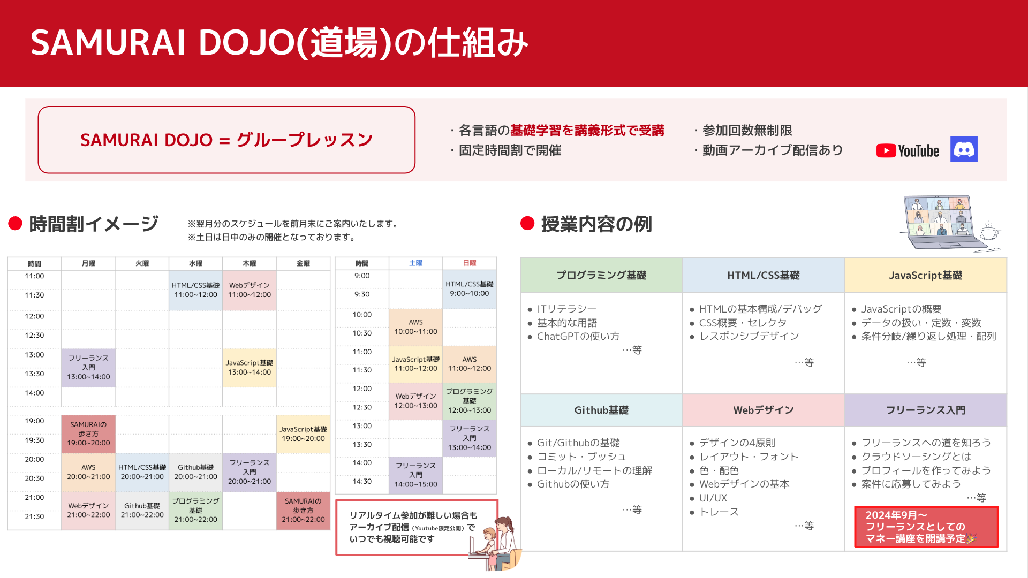

学習事項 | 章タイトル
SAMURAI DOJOを申し込み、レッスンに参加してみよう | ①利用案内を見て、SAMURAI DOJOへの申し込みをしましょう。 ②レッスンスケジュールをみてレッスン参加しましょう。 受講期間中何度でも参加可能です。自主学習と合わせて受講し、理解を深めましょう。

レッスンコンテンツ | 概要 | 本コースでの推奨
SAMURAIの歩き方 詳細はこちら | 「より効率よく・より楽しく・より成果を出す」ための SAMURAI ENGINEERでの学習について、 卒業生メンターが様々な角度からお話しさせていただきます！ ※アーカイブ公開無しのリアルタイム限定レッスンです！ | ✅
プログラミング基礎 詳細はこちら | プログラミングをこれから始めるにあたって、 まずは知っておきたい内容を学びましょう！ | ✅
フリーランス入門 詳細はこちら | フリーランスとして活躍するための超入門編！ 案件応募に向けた第一歩の心構えを学びましょう！ | ✅
HTML/CSS 詳細はこちら | 見える部分（フロントエンド）を作るといえばの代表言語 まずはここから学んでいきましょう！ | ✅
JavaScript 詳細はこちら | 汎用性の高い人気言語！ 難しいからこそ、DOJOで理解を深めましょう！ | ✅
Webデザイン 詳細はこちら | 近年大注目の分野！ 良いデザインは基本があってこそ。基本からお伝えします。 | ✅
Git/GitHub 詳細はこちら | プログラミングをする上で大事なメモリーカードの役目。 基本からしっかりと押さえていきましょう。 | ✅
AWS 詳細はこちら | クラウドシェアNo.1！ クラウドといえばの代表格 AWSの基本から試験対策まで幅広く学べます！
WordPress 詳細はこちら | サイト作成の初心者でも安心！ WordPressで簡単にプロフェッショナルなWebサイトを構築しましょう。 | ✅
Photoshop 詳細はこちら | 画像編集といえばPhotoshop！ デザインの基礎からプロの技まで、このツールでマスターしましょう！ | ✅
Figma 詳細はこちら | Figmaの基本操作から共同作業のコツまで、実践的に学びましょう。 最終的には、バナー作成に挑戦してデザインスキルを身につけます！ | ✅
PHP 詳細はこちら | Web開発の定番言語PHP！ 基本的なコードの書き方から実践的なスキルまで身につけ、PHPでのWeb開発に自信を持ちましょう！ | ✅
Java 詳細はこちら | 世界中で使われている人気言語Java！基礎からオブジェクト指向までしっかり学びましょう。 実践的な演習を通じて、Javaの強力な機能を身に付けることができます！
Python 詳細はこちら | AIからWeb開発まで、何でもできる万能言語Python！ 初心者にも扱いやすいプログラミング言語です。
AI 詳細はこちら | 注目の最新技術を学び、自分のアイデアを形にする一歩を踏み出しましょう！ AIの基礎からデータ分析、機械学習まで、初心者向けに丁寧に解説します。
Webマーケティング 詳細はこちら | 今注目のスキル、Webマーケティング！ デジタル時代に必須の知識を基礎から学びましょう！ | ✅
フリーランスのマネー講座 詳細はこちら | 見積から入金まで、具体的な案件獲得の流れを学びます！ 実践的なケーススタディで入金にまつわるトラブル事例についても扱います。 | ✅

学習の手引き
学習の手引き
 | 専門実践教育訓練給付金対象コースを受講いただくにあたり、大切なポイントを抑え、学習を進めましょう！
受講前に必ずお読みください
・ | 【受講生用】専門実践教育訓練給付金対象コースについて | URL ■ | 給付金受給の対象となるための必要事項がまとまっているスライドです。 条件を満たすために、必ずお読みください。
・ | 【受講生用】入学後ガイダンス資料 | URL ■ | 学習継続のコツや、SAMURAIのサービスについて紹介しているスライドです。 モチベーションの維持に役立つ情報を掲載しています。
・ | よくあるご質問（FAQ） | URL ■ | 専門実践教育訓練給付金対象コースに関する「よくあるご質問」をご案内しています。

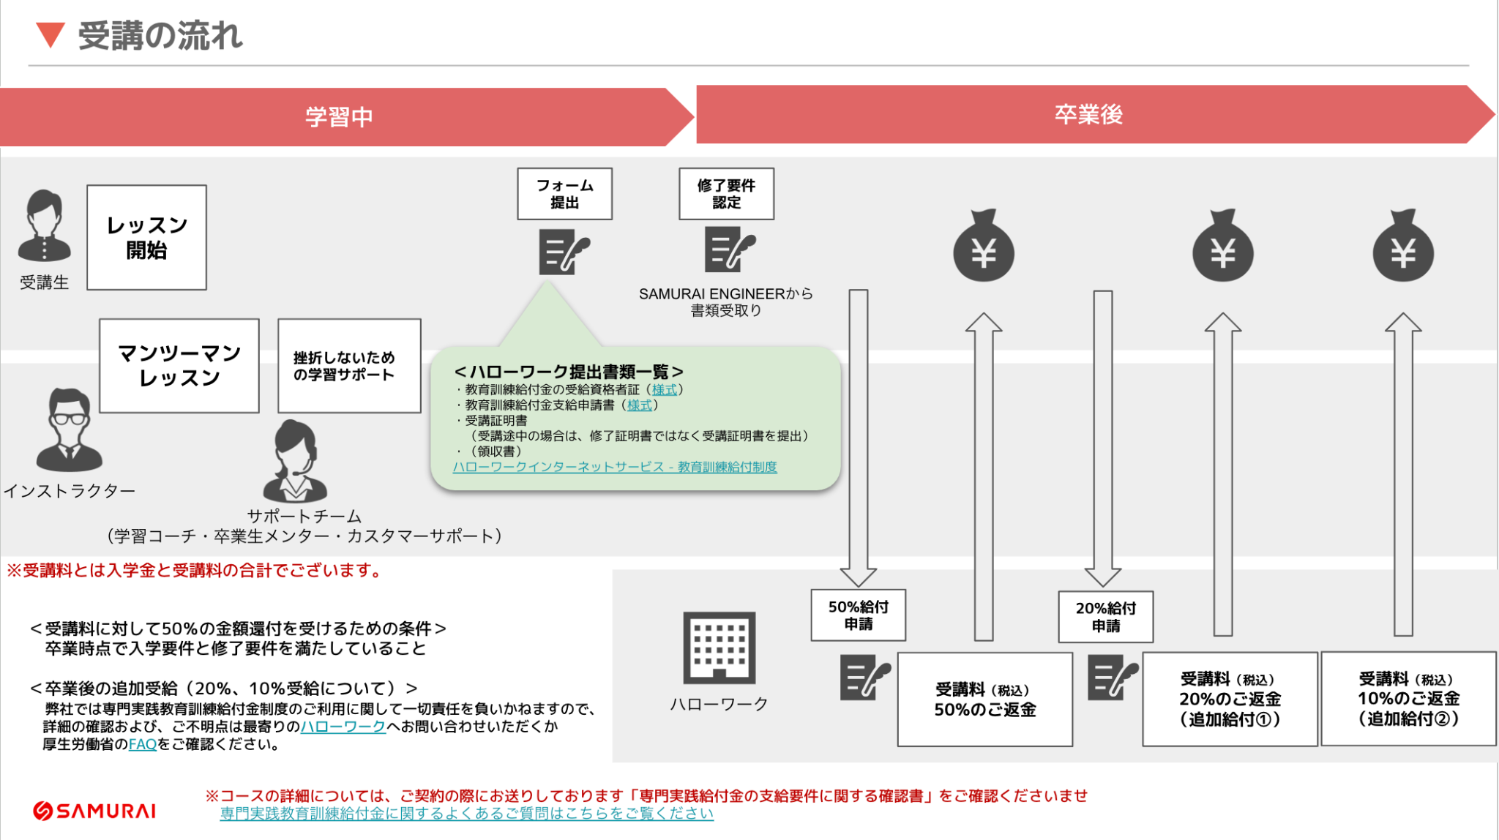
受講の流れ（例：24週コースで2024年7月1日にレッスン開始する場合）

学習進捗
今日までの学習進捗
※カリキュラムの完了日から自動で進捗が反映されます。自分の学習ペースを把握するのに活用しましょう。
１週間ごとの学習量 |  |  |  |  |  |  | 今日 | 2025-03-02
週数 | 目標 | 実績 | GAP | 着手予定日 |  | 完了予定日 | 学習進捗
予習 | 0 | 0 |  |  | ~ | 2025-03-02 | 目標の学習量 | 0.0 h
1 | 13 | 0 |  | 2025-03-03 | ~ | 2025-03-10 | 現在の学習量 | 0.5 h
2 | 12 | 0 |  | 2025-03-10 | ~ | 2025-03-17
１週間ごとの学習量
3 | 13 | 0 |  | 2025-03-17 | ~ | 2025-03-24
4 | 11.5 | 0 |  | 2025-03-24 | ~ | 2025-03-31
5 | 13 | 0.5 | -12.5 | 2025-03-31 | ~ | 2025-04-07
6 | 4.5 | 0 |  | 2025-04-07 | ~ | 2025-04-14
7 | 0 | 0 |  | 2025-04-14 | ~ | 2025-04-21
8 | 0 | 0 |  | 2025-04-21 | ~ | 2025-04-28
9 | 0 | 0 |  | 2025-04-28 | ~ | 2025-05-05
10 | 56 | 0 |  | 2025-05-05 | ~ | 2025-05-12
11 | 13.3 | 0 |  | 2025-05-12 | ~ | 2025-05-19
12 | 12.4 | 0 |  | 2025-05-19 | ~ | 2025-05-26
13 | 12.3 | 0 |  | 2025-05-26 | ~ | 2025-06-02
14 | 12 | 0 |  | 2025-06-02 | ~ | 2025-06-09
15 | 11.5 | 0 |  | 2025-06-09 | ~ | 2025-06-16
16 | 12.8 | 0 |  | 2025-06-16 | ~ | 2025-06-23
17 | 13 | 0 |  | 2025-06-23 | ~ | 2025-06-30
18 | 12.4 | 0 |  | 2025-06-30 | ~ | 2025-07-07
19 | 11.7 | 0 |  | 2025-07-07 | ~ | 2025-07-14
20 | 14 | 0 |  | 2025-07-14 | ~ | 2025-07-21
21 | 11.7 | 0 |  | 2025-07-21 | ~ | 2025-07-28
22 | 11 | 0 |  | 2025-07-28 | ~ | 2025-08-04
23 | 13.1 | 0 |  | 2025-08-04 | ~ | 2025-08-11
24 | 11.8 | 0 |  | 2025-08-11 | ~ | 2025-08-18
25 | 11.7 | 0 |  | 2025-08-18 | ~ | 2025-08-25
26 | 13.5 | 0 |  | 2025-08-25 | ~ | 2025-09-01
27 | 11.5 | 0 |  | 2025-09-01 | ~ | 2025-09-08
28 | 10.5 | 0 |  | 2025-09-08 | ~ | 2025-09-15
29 | 0 | 0 |  | 2025-09-15 | ~ | 2025-09-22
30 | 0 | 0 |  | 2025-09-22 | ~ | 2025-09-29
31 | 0 | 0 |  | 2025-09-29 | ~ | 2025-10-06
32 | 52 | 0 |  | 2025-10-06 | ~ | 2025-10-13
33 | 8 | 0 |  | 2025-10-13 | ~ | 2025-10-20
34 | 17.5 | 0 |  | 2025-10-20 | ~ | 2025-10-27
35 | 5 | 0 |  | 2025-10-27 | ~ | 2025-11-03
36 | 19.6 | 0 |  | 2025-11-03 | ~ | 2025-11-10
37 | 0 | 0 |  | 2025-11-10 | ~ | 2025-11-17
38 | 0 | 0 |  | 2025-11-17 | ~ | 2025-11-24
39 | 0 | 0 |  | 2025-11-24 | ~ | 2025-12-01
40 | 0 | 0 |  | 2025-12-01 | ~ | 2025-12-08
41 | 0 | 0 |  | 2025-12-08 | ~ | 2025-12-15
42 | 0 | 0 |  | 2025-12-15 | ~ | 2025-12-22
43 | 0 | 0 |  | 2025-12-22 | ~ | 2025-12-29
44 | 0 | 0 |  | 2025-12-29 | ~ | 2026-01-05
45 | 0 | 0 |  | 2026-01-05 | ~ | 2026-01-12
46 | 0 | 0 |  | 2026-01-12 | ~ | 2026-01-19
47 | 0 | 0 |  | 2026-01-19 | ~ | 2026-01-26
48 | 0 | 0 |  | 2026-01-26 | ~ | 2026-02-02
49 | 0 | 0 |  | 2026-02-02 | ~ | 2026-02-09
50 | 0 | 0 |  | 2026-02-09 | ~ | 2026-02-16
51 | 0 | 0 |  | 2026-02-16 | ~ | 2026-02-23
52 | 0 | 0 |  | 2026-02-23 | ~ | 2026-03-02
53 | 0 | 0 |  | 2026-03-02 | ~ | 2026-03-09
54 | 0 | 0 |  | 2026-03-09 | ~ | 2026-03-16
55 | 0 | 0 |  | 2026-03-16 | ~ | 2026-03-23
56 | 0 | 0 |  | 2026-03-23 | ~ | 2026-03-30
57 | 0 | 0 |  | 2026-03-30 | ~ | 2026-04-06
58 | 0 | 0 |  | 2026-04-06 | ~ | 2026-04-13
59 | 0 | 0 |  | 2026-04-13 | ~ | 2026-04-20
60 | 0 | 0 |  | 2026-04-20 | ~ | 2026-04-27

紹介制度
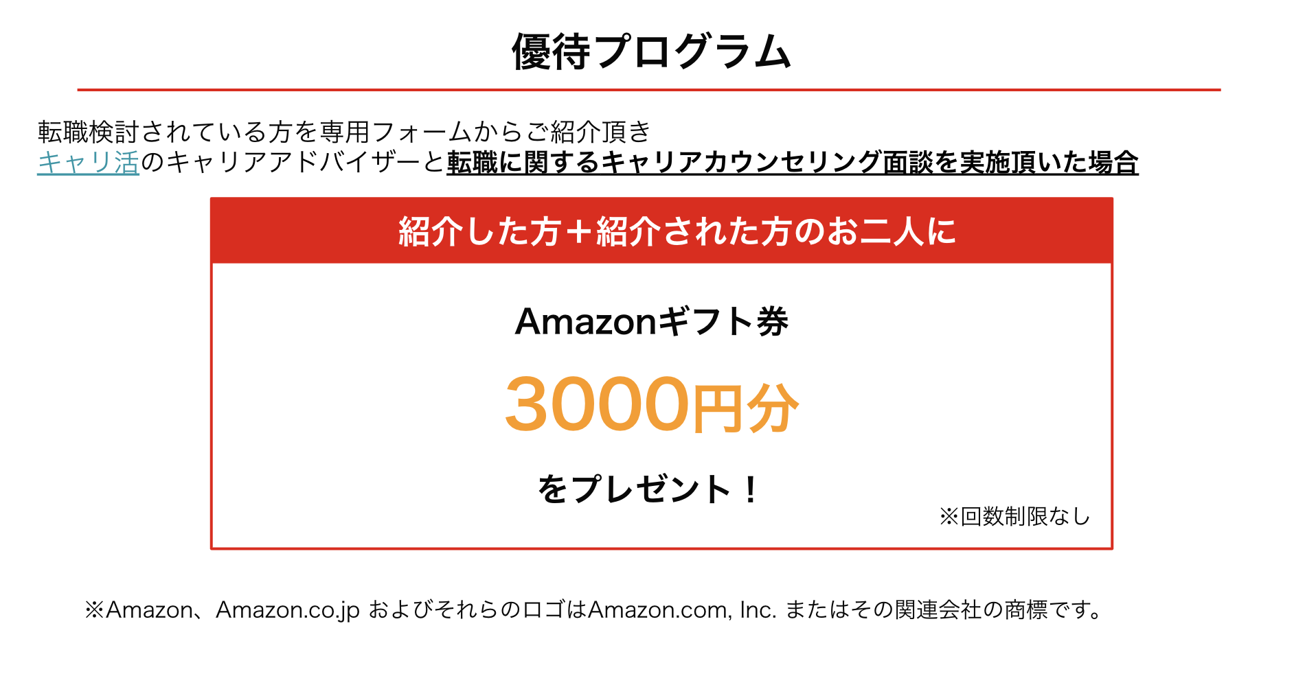
SAMURAI ENGINEER 紹介キャンペーン

🎉 SAMURAI ENGINEER 紹介キャンペーン実施中！ 🎉
お友達をご紹介いただくと、紹介者にもお友達にもお得な特典をご用意！
詳細はスライドをご覧ください👇
https://docs.google.com/presentation/d/1mwQhIDL2bbPegMuzT9gqMZLqvOZwiB37VhNKKpVQtHg/edit#slide=id.g30a5a677019_0_0
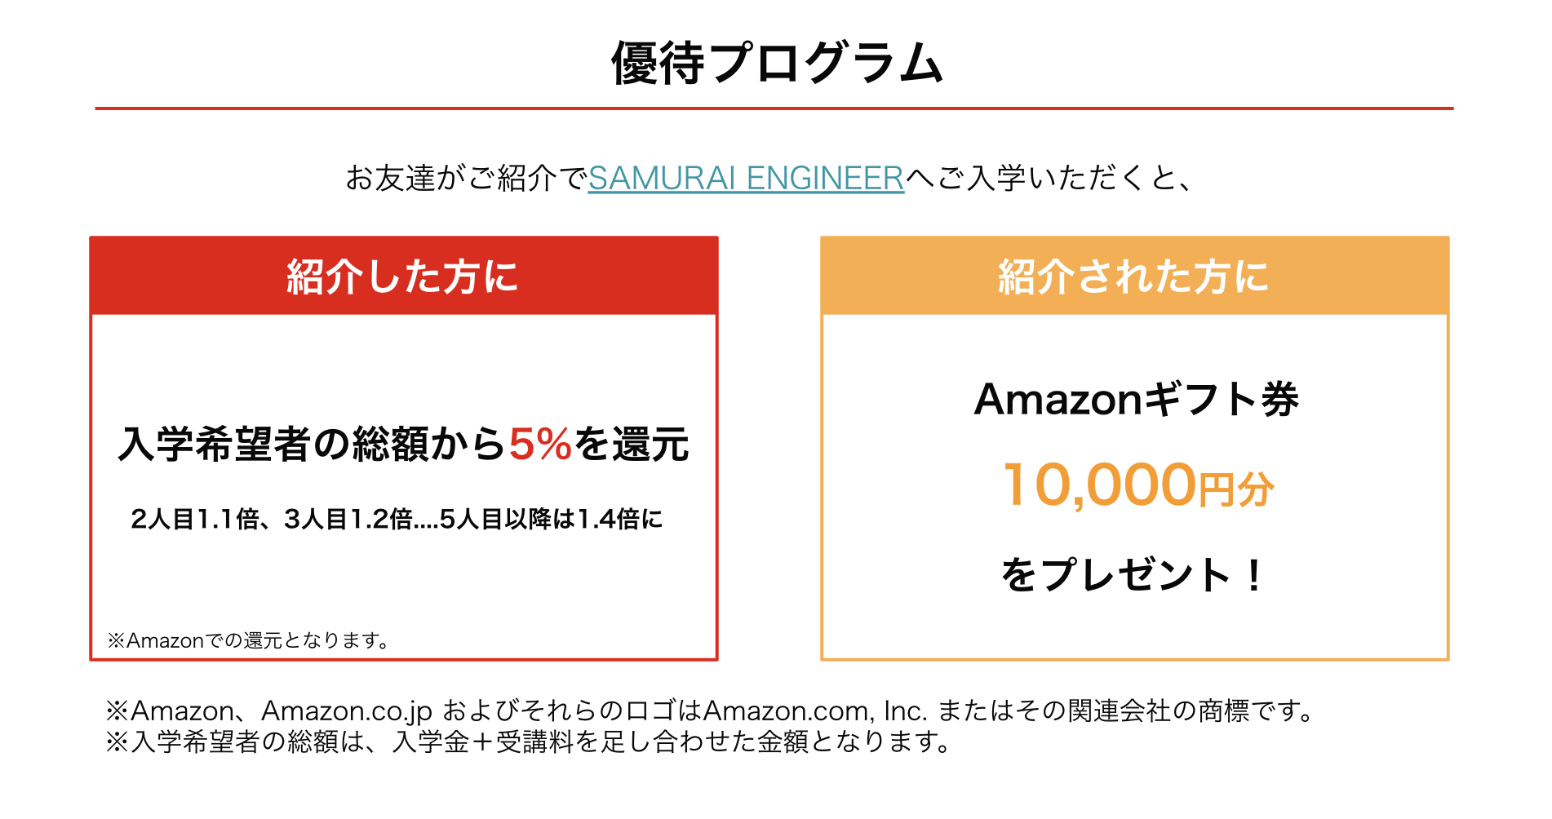

キャリ活 紹介キャンペーン

🎉 キャリ活でも 紹介キャンペーン実施中！ 🎉
お友達をご紹介いただくと、紹介者にもお友達にもお得な特典をご用意！
詳細はスライドをご覧ください👇
https://docs.google.com/presentation/d/1HXMi2z94jX3aWAH1TM0suaDkQk-8Y5nnZCEfjHgd6AA/edit#slide=id.g30a5a677019_0_0

